Sheet1
페이지 | 번호 | 기능 | 세부 사항 | 비고
회원 등록 | 1 | 회원 가입 | 홈페이지 로그인 / Oauth 로그인(구글, 네이버, 카카오) 요구 정보 : ID, pw, 이름, 생년월일, 연락처, 이메일
마이 페이지 | 2 | 회원 정보 수정 | id 변경 불가 / 닉네임, 프로필사진 설정
 | 3 | 회원 탈퇴 | 회원탈퇴 사유 체크
 | 4 | 예약 내역 조회 | 입실 예정 객실 / 이용 완료 객실
 | 5 | 예약 취소 | 입실 예정 객실 예약 취소
 | 6 | 포인트 / 쿠폰 | 보유한 포인트 및 쿠폰 조회 적립 내역 확인
메인 페이지 | 7 | 로그아웃
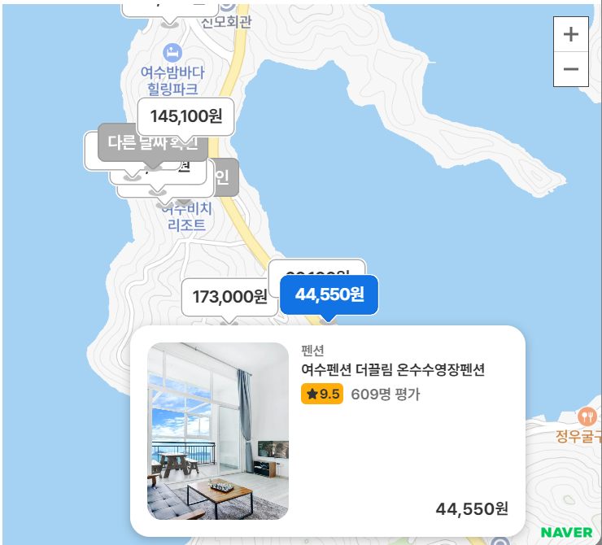
 | 8 | 펜션 검색 | 여행지 / 날짜 / 인원 기준 검색 여행지 입력하지 않을 경우 검색 불가 날짜 기본값 : 현재 날짜로부터 1박 2일 인원 기본값 : 2인
펜션 조회 | 9 | 검색 결과 | 결과 양식 : 대표 사진, 상호명, 별점, 후기 개수, 가격 기본 정렬 기준: 인기순 (그 외 : 평점 / 후기 개수 / 가격 / 거리순)
 | 10 | 검색 결과 필터링 | 매진 숙소 제외 여부 체크, 가격대 설정
 | 11 | 지도 보기 | 검색한 지역 기준 펜션 위치 및 정보 확인 가능
상세 페이지 | 12 | 기본 정보 | 대표 사진, 상호명, 소개글, 리뷰 미리보기, 주소와 미니맵, 서비스 및 부대시설, 취소 및 환불 규정
 | 13 | 객실 정보 | 객실 대표 사진, 객실명, 가격 객실 예약 버튼 활성화
 | 14 | 객실 상세정보 | 모달 팝업창 구현 시설 정보(침대 개수, 평수, 편의시설)
예약 페이지 | 15 | 예약자 정보 | 예약자 성함, 연락처
 | 16 | 결제 옵션 | 할인 수단(쿠폰 및 포인트), 결제 수단
 |  | 비회원 결제 | 예약번호 부여
 | 17 | 예약 정보 확인 | 모달 팝업창 구현 상호명, 객실명, 체크인 체크아웃 날짜 정보 확인 취소, 동의 후 결제 버튼
결제 페이지 | 18 | 카드 결제 | ?
 | 19 | 카카오 페이 | ?
이벤트 페이지 | 20 | 숫자 추첨 | 매주 행운의 숫자 맞추기
 | 21 | 돌림판 | 돌림판으로 쿠폰 발급 (주 1회)
고객 센터 | 22 | FAQ
 | 23 | 문의 게시판 | 게시글 목록
 | 24 | 문의 게시글 | 게시글 작성

